Аркуш1
Перевірка | Статус | Тестові дані + коментарі
перейти на веб-сайт https://exe.ua/ | passed
натиснути кнопку "Вхід" | passed
ввести емейл та пароль та натиснути "Увійти" | passed | емейл - artem@gmail.com, пароль - 123456789. Відображається повідомлення про неправильний логін та пароль (користувач не зареєстрований)
натиснути кнопку "Реєстрація" на головній сторінці | passed
на сторінці реєстрації спробувати залишити поле "Ім'я" пустим | passed
на сторінці реєстрації спробувати залишити поле "Пароль" пустим | passed
на сторінці реєстрації спробувати ввести невалідний емейл | passed | artem@gmail.com
ввійти в систему з валідним логіном та паролем | passed | Ім'я - Артем, По-батькові - Анатолійович, Прізвище - Король, емейл - artem@gmail.com, пароль - a1r2t3e4m5, номер телефону - +380638943242
перевірити, що прийшов пароль на номер телефону | passed
ввести неправильний пароль що прийшов на номер телефону | passed | 6123
ввести пароль що прийшов на номер телефону | passed | 6128
завершити реєстрацію | passed
ввійти в систему з валідним логіном та паролем | passed
натиснути на кнопку "Фільтр" | passed
сортувати товари від більшої ціни | passed
сортувати товари від меншої ціни | passed
сортувати товари за хітами продажу | can`t check
застосувати фільтр ціни від 15000 до 35000 | passed
застосувати фільтр ціни від 0 до 1 | passed
застосувати фільтр ціни від 35000 до 15000 | passed
відмінити фільтр по ціні | passed
застосувати фільтр за "Виробник" | passed | Acer
відмінит фільтр за "Виробник" | passed
застосувати фільтир за "Тип" | passed | Тип - Декстоп
перевірити недоступність виробника Acer після вибору типу "Десктоп" | passed
відмінити фільтр за "Тип" | passed
натиснути "Скинути фільтри" на панелі з фільтром | passed
на основнуй сторінці спробувати знайти товар "Ноутбуки" | passed
перевіри, що на сторінці з результатами пошуку всіх товарів "Ноутбуки" | passed
натиснути на кнопку "Каталог"
обрати у каталозі на головній сторінці "Відеоспостереження" | passed
перевіри, що на сторінці з результатами все за "Відеоспостереження" | passed
обрати категорію "Відеореєстратори для авто" | passed
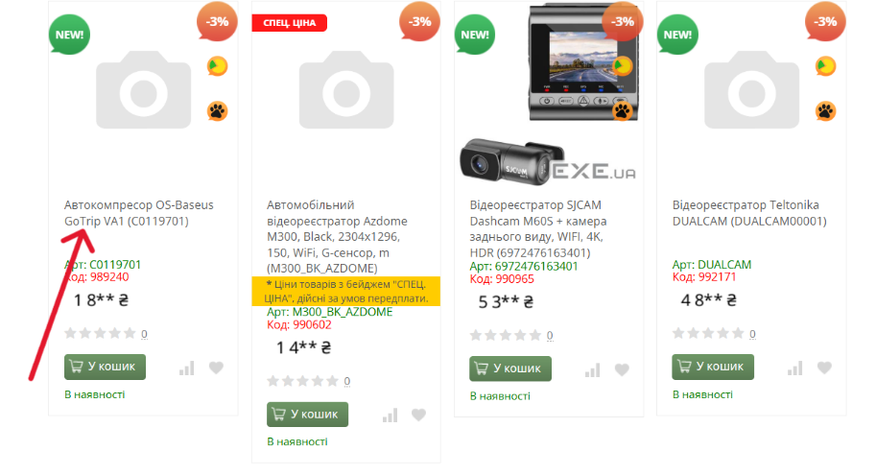
перевіри, що на сторінці з результатами все за категорією "Відеореєстратори для авто" | failed
натиснути на іконку сердечка на товарі | passed
перевірити, що є в списку обраних додано товар | passed
відкрити будь-який товар | passed
перевірити пункти Галерея, Опис та Характеристики | passed
спробувати додати в кошик товар | passed
перевірити, що додано товар у кошик | passed
 | passed

